xml接口
缺断货反馈
备注 | 描述 | xml | GSM接口
 | 品牌 | MD103 | http://ip:port/storefeedback/n/goodsBrand/xmlMD103
 | 商品品类 | MD014 | http://ip:port/storefeedback/n/goodsCategory/xmlMM014
 | 商品 | MD001 | http://ip:port/storefeedback/n/goods/xmlMM001
 | 大区 | MD112 | http://ip:port/storefeedback/n/region/xmlMD112
 | 分部大区对照 | MD113 | http://ip:port/storefeedback/n/division/xmlMD113
 | 一二级分部对照表 | MD114 | http://ip:port/storefeedback/n/sencondDivision/xmlMD114
 | 门店信息 | MD005 | http://ip:port/storefeedback/n/store/xmlMD005
 |  | WMS030
可能存在重复 |  | WMS032

销售任务拆分
备注 | 描述 | xml | GSM接口
 | 大区 | MD112 | http://ip:port/saletarget/n/region/xmlMD112
 | 分部大区对照 | MD113 | http://ip:port/saletarget/n/division/xmlMD113
 | 一二级分部对照表 | MD114 | http://ip:port/saletarget/n/sencondDivision/xmlMD114
 | 门店信息 | MD005 | http://ip:port/saletarget/n/store/xmlMD005
 | 销售任务 | MM086 | http://ip:port/saletarget/n/saleTask/xmlMM086

 |  |  | http://ip:port/saletarget/n/saleTask/xmlMM086
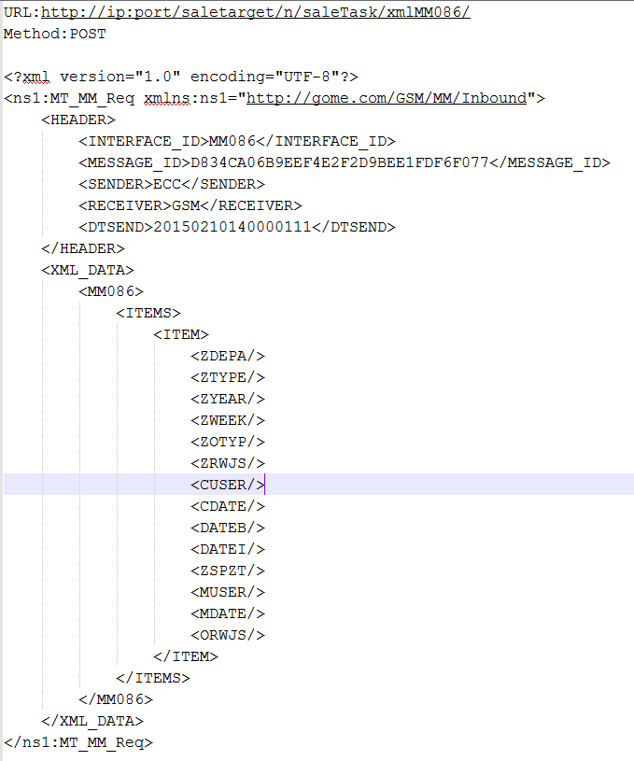

增加Feedback接口格式，作为异步接口的反馈 | 反馈信息 | Feedback | http://10.128.11.6:50000/sap/xi/adapter_plain?namespace=http://gome.com/GSM/COMMON/Outbound&interface=SI_FEEDBACK_Out&service=BC_GSM&party=&agency=&scheme=&QOS=EO&sap-user=GSMUSER&sap-password=GSMUSER&sap-client=001&sap-language=EN

#300
#ecc.gms.url=http://10.128.11.6:50000/sap/xi/adapter_plain?namespace=http://gome.com/GSM/COMMON/Outbound&interface=SI_FEEDBACK_Out&service=BC_GSM&party=&agency=&scheme=&QOS=EO&sap-user=GSMUSER&sap-password=GSMUSER&sap-client=001&sap-language=EN
#500
ecc.gms.url=http://10.128.11.10:50000/sap/xi/adapter_plain?namespace=http://gome.com/GSM/COMMON/Outbound&interface=SI_FEEDBACK_Out&service=BC_GSM&party=&agency=&scheme=&QOS=EO&sap-user=GSMUSER&sap-password=GSMUSER&sap-client=001&sap-language=EN
#800
#ecc.gms.url=http://10.128.22.68:80/sap/xi/adapter_plain?namespace=http://gome.com/GSM/COMMON/Outbound&interface=SI_FEEDBACK_Out&service=BC_GSM&party=&agency=&scheme=&QOS=EO&sap-user=GSMUSER&sap-password=GSMUSER&sap-client=001&sap-language=EN

xml协议说明
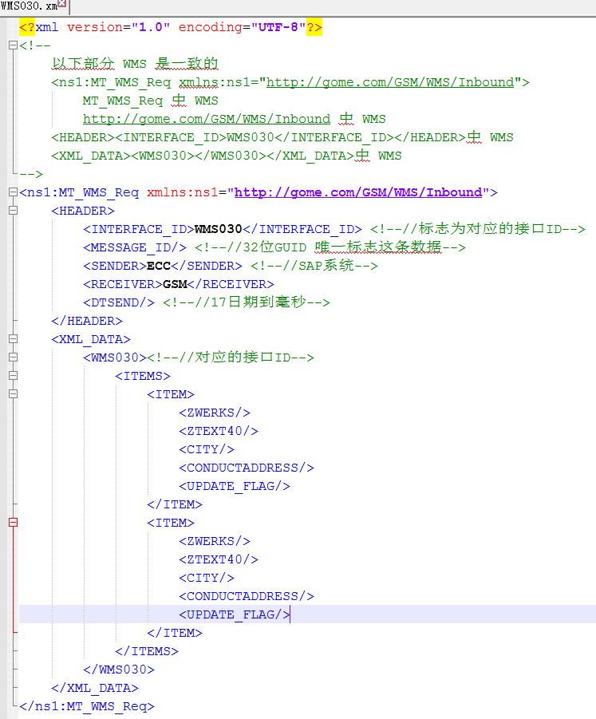
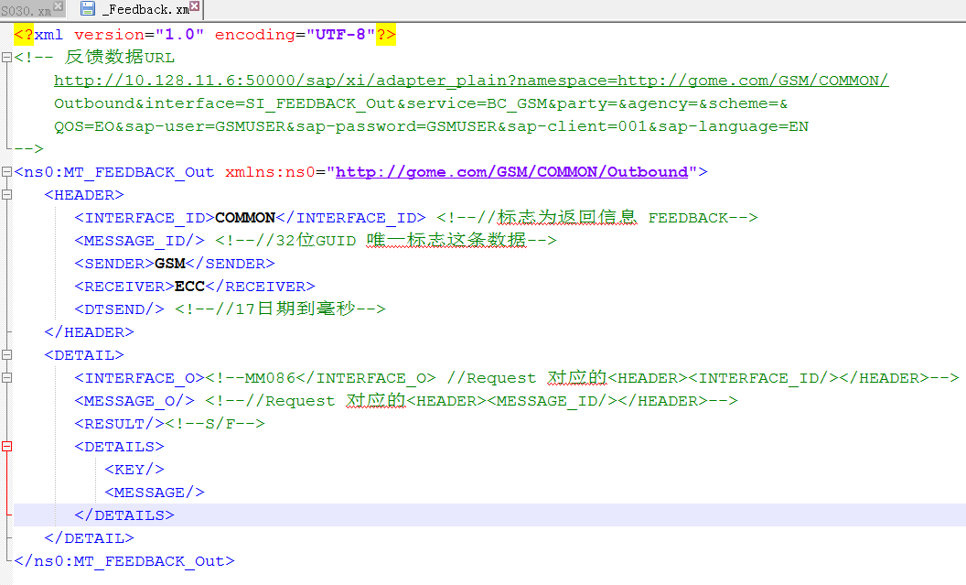
request | response

